Лист1
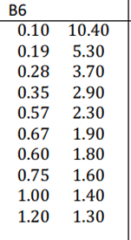

 |  |  |  |  |  |  |  |  |  |  |  |  |  |  | узел | значение аргумента | значение функции f(x)
 |  |  |  |  |  |  |  |  |  |  |  |  |  |  | 3-й | 0,35 | 2,90
 |  |  |  |  |  |  |  |  |  |  |  |  |  |  | 5-й | 0,67 | 1,90
 |  |  |  |  |  |  |  |  |  |  |  |  |  |  | 7-й | 0.75 | 1,60
 |  |  |  |  |  |  |  |  |  |  |  |  |  |  | 8-й | 1,00 | 1,40
 |  |  |  |  |  |  |  |  |  |  |  |  |  |  | 9-й | 1,20 | 1,30

 |  |  |  |  |  |  |  |  |  |  |  |  |  | Часть (а): Интерполяционный многочлен Ньютона по трём узлам

 |  |  |  |  |  |  |  |  |  |  |  |  |  | Таблица разделённых разностей:

 |  |  |  |  |  |  |  |  |  |  |  |  |  | xi | yi | 1-я разность | 2 я разность
 |  |  |  |  |  |  |  |  |  |  |  |  |  | 0,35 | 2,90
 |  |  |  |  |  |  |  |  |  |  |  |  |  |  |  | -3.125
 |  |  |  |  |  |  |  |  |  |  |  |  |  | 0,67 | 1,90 |  | 2.34462
 |  |  |  |  |  |  |  |  |  |  |  |  |  |  |  | -1.13
 |  |  |  |  |  |  |  |  |  |  |  |  |  | 1,20 | 1,30

 |  |  |  |  |  |  |  |  |  |  |  |  |  | Формула имеет вид:

 |  |  |  |  |  |  |  |  |  |  |  |  |  | Подставляя значения:

 |  |  |  |  |  |  |  |  |  |  |  |  |  | P2=2.90-3.125*(х-0.35)+2,34462*х-0.35)(х-0.67)

 |  |  |  |  |  |  |  |  |  |  |  |  |  | Вычисления в промежуточных точках:

 |  |  |  |  |  |  |  |  |  |  |  |  |  | при х=0.50:

 |  |  |  |  |  |  |  |  |  |  |  |  |  | P2=2.90-3.125*(0.5-0.35)+2,34462*(0.5-0.35)(0.5-0.67) = 2.37

 |  |  |  |  |  |  |  |  |  |  |  |  |  | при х=0.80:

 |  |  |  |  |  |  |  |  |  |  |  |  |  | P2=2.90-3.125*(0.8-0.35)+2,34462*(0.8-0.35)(0.8-0.67) = 1.6309

 |  |  |  |  |  |  |  |  |  |  |  |  |  | Часть (б): Интерполяционный многочлен Ньютона по пяти узлам

 |  |  |  |  |  |  |  |  |  |  |  |  |  | xi | yi | 1-я разность | 2-я разность | 3-я разность | 4-я разность
 |  |  |  |  |  |  |  |  |  |  |  |  |  | 0,35 | 2,90
 |  |  |  |  |  |  |  |  |  |  |  |  |  |  |  | -3.125
 |  |  |  |  |  |  |  |  |  |  |  |  |  | 0,67 | 1,90 |  | -1.5625
 |  |  |  |  |  |  |  |  |  |  |  |  |  |  |  | -3.75 |  | 16.156759907
 |  |  |  |  |  |  |  |  |  |  |  |  |  | 0.75 | 1,60 |  | 8.93939 |  | -37.371387399
 |  |  |  |  |  |  |  |  |  |  |  |  |  |  |  | -0.8 |  | -15.608919383
 |  |  |  |  |  |  |  |  |  |  |  |  |  | 1,00 | 1,40 |  | 0.66666666667
 |  |  |  |  |  |  |  |  |  |  |  |  |  |  |  | -0.5
 |  |  |  |  |  |  |  |  |  |  |  |  |  | 1,20 | 1,30

 |  |  |  |  |  |  |  |  |  |  |  |  |  | Подставляем значения:

 |  |  |  |  |  |  |  |  |  |  |  |  |  | P4=2.90-3.125(x-0.35)-1.5625(x-0.67)+16.1568(x-0.67)(x-0.75)-37.371(x-0.67)(x-0.75)(x-1.20)

 |  |  |  |  |  |  |  |  |  |  |  |  |  | Вычисления в промежуточных точках:

 |  |  |  |  |  |  |  |  |  |  |  |  |  | при х=0.50:

 |  |  |  |  |  |  |  |  |  |  |  |  |  | P4=2.90-3.125(0.50-0.35)-1.5625(0.50-0.67)+16.1568(0.50-0.67)(0.50-0.75)-37.371(0.50-0.67)(0.50-0.75)(0.50-1.20) = 2.69

 |  |  |  |  |  |  |  |  |  |  |  |  |  | при х=0.80:

 |  |  |  |  |  |  |  |  |  |  |  |  |  | P4=2.90-3.125(0.50-0.35)-1.5625(0.50-0.67)+16.1568(0.50-0.67)(0.50-0.75)-37.371(0.50-0.67)(0.50-0.75)(0.50-1.20) = 1.47

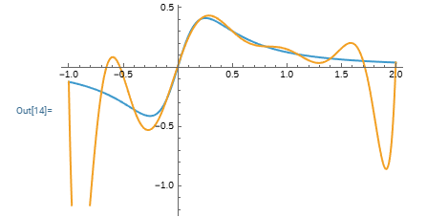

2. |  |  |  |  |  |  |  |  |  |  |  |  | i | f(xi) =arctg(3x)/9x^2+1 | 1.00000 | 2 | 3 | 4 | 5 | 6 | 7 | 8 | 9 | 10
 |  |  |  |  |  |  |  |  |  |  |  |  | 0.00000 | 0.00000
 |  |  |  |  |  |  |  |  |  |  |  |  |  |  | 0.00000
 |  |  |  |  |  |  |  |  |  |  |  |  | 0.00000 | 0.00000 |  | 0.00000
 |  |  |  |  |  |  |  |  |  |  |  |  |  |  | 0.00000 |  | 0.00000
 |  |  |  |  |  |  |  |  |  |  |  |  | 0.00000 | 0.00000 |  | 0.00000 |  | 0.00000
 |  |  |  |  |  |  |  |  |  |  |  |  |  |  | 0.00000 |  | 0.00000 |  | 0.00000
 |  |  |  |  |  |  |  |  |  |  |  |  | 0.00000 | 0.00000 |  | 0.00000 |  | 0.00000 |  | 0.00000
 |  |  |  |  |  |  |  |  |  |  |  |  |  |  | 0.00000 |  | 0.00000 |  | 0.00000 |  | 0.00000
 |  |  |  |  |  |  |  |  |  |  |  |  | 0.00000 | 0.00000 |  | 0.00000 |  | 0.00000 |  | 0.00000 |  | 0.00000
 |  |  |  |  |  |  |  |  |  |  |  |  |  |  | 0.00000 |  | 0.00000 |  | 0.00000 |  | 0.00000 |  | 0.00000
 |  |  |  |  |  |  |  |  |  |  |  |  | 0.00000 | 0.00000 |  | 0.00000 |  | 0.00000 |  | 0.00000 |  | 0.00000 |  | 0.00000
 |  |  |  |  |  |  |  |  |  |  |  |  |  |  | 0.00000 |  | 0.00000 |  | 0.00000 |  | 0.00000 |  | 0.00000
 |  |  |  |  |  |  |  |  |  |  |  |  | 0.00000 | 0.00000 |  | 0.00000 |  | 0.00000 |  | 0.00000 |  | 0.00000
 |  |  |  |  |  |  |  |  |  |  |  |  |  |  | 0.00000 |  | 0.00000 |  | 0.00000 |  | 0.00000
 |  |  |  |  |  |  |  |  |  |  |  |  | 0.00000 | 0.00000 |  | 0.00000 |  | 0.00000 |  | 0.00000
 |  |  |  |  |  |  |  |  |  |  |  |  |  |  | 0.00000 |  | 0.00000 |  | 0.00000
 |  |  |  |  |  |  |  |  |  |  |  |  | 0.00000 | 0.00000 |  | 0.00000 |  | 0.00000
 |  |  |  |  |  |  |  |  |  |  |  |  |  |  | 0.00000 |  | 0.00000
 |  |  |  |  |  |  |  |  |  |  |  |  | 0.00000 | 0.00000 |  | 0.00000
 |  |  |  |  |  |  |  |  |  |  |  |  |  |  | 0.00000
 |  |  |  |  |  |  |  |  |  |  |  |  | 0.00000 | 0.00000

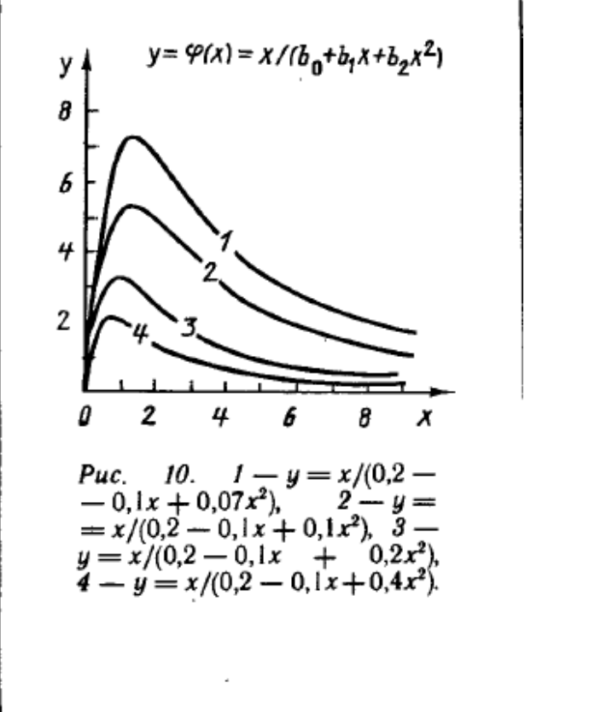
1.

 |  |  |  | Исходная функция |  |  |  | Функция, полученная в результате замены переменной |  |  |  |  | Замена переменны




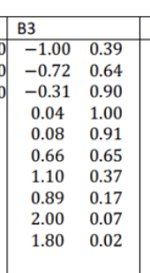
 |  | x | y | x^2 | x*y | x^3 | x^4 | x^2*y | y kv | d | dkv | t=x | z=1/y | x^5 | x^6 | x^3*y |  | 10 | 4.54 | 11.3002 | 14.753002 |  | 5.12
 |  | -1 | 0.39 | 1 | -0.39 | -1 | 1 | 0.39 | 0.57066854367 | -0.18066854367 | 0.032641122672 | -1 | 0.39 | -1 | 1 | -0.39 |  | 4.54 | 11.3002 | 14.753002 | 30.05688706 |  | 0.1463
 |  | -0.72 | 0.64 | 0.5184 | -0.4608 | -0.373248 | 0.26873856 | 0.331776 | -0.090557854508 | 0.73055785451 | 0.53371477878 | -1.3888888889 | 0.64 | -0.1934917632 | 0.1393140695 | -0.23887872 |  | 11.3002 | 14.753002 | 30.05688706 | 51.993477903 |  | 2.025987
 |  | -0.31 | 0.9 | 0.0961 | -0.279 | -0.029791 | 0.00923521 | 0.08649 | -0.012904383813 | 0.91290438381 | 0.83339441398 | -3.2258064516 | 0.9 | -0.0028629151 | 0.000887503681 | -0.0268119 |  | 14.753002 | 30.05688706 | 51.993477903 | 101.50362208 |  | 0.82066643
 |  | 0.04 | 1 | 0.0016 | 0.04 | 0.000064 | 0.00000256 | 0.0016 | -0.0012082561377 | 1.0012082561 | 1.0024179722 | 25 | 1 | 1.024E-07 | 4.096E-09 | 0.000064 |  | ОБРАТНАЯ МАТРИЦА |  |  |  |  |  | A^-1 * B
 |  | 0.08 | 0.91 | 0.0064 | 0.0728 | 0.000512 | 0.00004096 | 0.005824 | -0.0030732752285 | 0.91307327523 | 0.83370280594 | 12.5 | 0.91 | 3.2768E-06 | 2.62144E-07 | 0.00046592 |  | 0.29170282248 | -0.11192224329 | -0.33990865662 | 0.16485692615 |  |  | 0.92378625245
 |  | 0.66 | 0.65 | 0.4356 | 0.429 | 0.287496 | 0.18974736 | 0.28314 | -0.1039197889 | 0.7539197889 | 0.5683950481 | 1.5151515152 | 0.65 | 0.1252332576 | 0.082653950016 | 0.1868724 |  | -0.11192224329 | 0.4817180391 | 0.21282889173 | -0.2353952441 |  |  | -0.26455894326
 |  | 1.1 | 0.37 | 1.21 | 0.407 | 1.331 | 1.4641 | 0.4477 | -0.27253504483 | 0.64253504483 | 0.41285128384 | 0.90909090909 | 0.37 | 1.61051 | 1.771561 | 0.49247 |  | -0.33990865662 | 0.21282889173 | 0.70360457104 | -0.37402753527 |  |  | -0.59065358305
 |  | 0.89 | 0.17 | 0.7921 | 0.1513 | 0.704969 | 0.62742241 | 0.134657 | -0.18214656595 | 0.35214656595 | 0.12400720391 | 1.1235955056 | 0.17 | 0.5584059449 | 0.49698129096 | 0.11984473 |  | 0.16485692615 | -0.2353952441 | -0.37402753527 | 0.2471843426 |  |  | 0.25471010559
 |  | 2 | 0.07 | 4 | 0.14 | 8 | 16 | 0.28 | -0.86494742447 | 0.93494742447 | 0.87412668653 | 0.5 | 0.07 | 32 | 64 | 0.56
 |  | 1.8 | 0.02 | 3.24 | 0.036 | 5.832 | 10.4976 | 0.0648 | -0.7045668498 | 0.7245668498 | 0.52499711983 | 0.55555555556 | 0.02 | 18.89568 | 34.012224 | 0.11664
 |  | 4.54 | 5.12 | 11.3002 | 0.1463 | 14.753002 | 30.05688706 | 2.025987 |  | 6.7851909 | 5.7402484357 |  |  | 51.993477903 | 101.50362208 | 0.82066643

 | 30.05688706 | 14.753002 | 11.3002 |  | 2.025987
 | 14.753002 | 11.3002 | 4.54 |  | 0.1463 |  |  |  |  |  |  |  |  |  |  |  |  |  |  |  |  |  | #VALUE!
 | 11.3002 | 4.54 | 10 |  | 5.12 |  |  | Сделаем замену переменных z y = ln , t x = ln . Получим следующую таблицу экспериментальных данных.

 |  | -0.0747744936 | 0.18611602039 | a: | -0.12426337818
 |  | 0.18611602039 | -0.24298419683 | b: | 0.34152004981 |  | A (x) | B (y) | C (ln(x)) | D (ln(y)) | t | z | t2 | z2
 | 0.13764397794 | -0.14335994304 | -0.090455033814 |  | -0.20523842285 |  | 1 | 0.39 | 0 | -0.94160853986 | 0 | 0.39 | 1 | 2.5641025641
 | -0.14335994304 | 0.25754962957 | 0.045072071014 |  | -0.021996866528 |  | 0.72 | 0.64 | -0.32850406697 | -0.44628710263 | -0.32850406697 | 0.64 | 0.72 | 1.5625
2. | -0.090455033814 | 0.045072071014 | 0.18175327707 |  | 0.7539101 |  | 0.31 | 0.9 | -1.1711829815 | -0.10536051566 | -1.1711829815 | 0.9 | 0.31 | 1.1111111111
 |  |  |  |  |  |  | 0.04 | 1 | -3.2188758249 | 0 | -3.2188758249 | 1 | 0.04 | 1
 |  |  |  |  |  |  | 0.08 | 0.91 | -2.5257286443 | -0.094310679471 | -2.5257286443 | 0.91 | 0.08 | 1.0989010989
 |  |  |  |  |  |  | 0.66 | 0.65 | -0.41551544396 | -0.43078291609 | -0.41551544396 | 0.65 | 0.66 | 1.5384615385
 |  |  |  |  |  |  | 1.1 | 0.37 | 0.095310179804 | -0.99425227334 | 0.095310179804 | 0.37 | 1.1 | 2.7027027027
 |  |  |  |  |  |  | 0.89 | 0.17 | -0.11653381626 | -1.7719568419 | -0.11653381626 | 0.17 | 0.89 | 5.8823529412
 |  |  |  |  |  |  | 2 | 0.07 | 0.69314718056 | -2.6592600369 | 0.69314718056 | 0.07 | 2 | 14.285714286
 |  |  |  |  |  |  | 1.8 | 0.02 | 0.5877866649 | -3.9120230054 | 0.5877866649 | 0.02 | 1.8 | 50

 |  |  |  |  |  |  |  |  | B (y) |  | y = 15,792x - 5,4065 |  | d(отклонение)
 |  |  |  |  |  |  |  |  | 0.39 |  | 0.75238 |  | -0.36238 |  | 0.1313192644
 |  |  |  |  |  |  |  |  | 0.64 |  | 4.70038 |  | -4.06038 |  | 16.486685744
 |  |  |  |  |  |  |  |  | 0.9 |  | 8.8063 |  | -7.9063 |  | 62.50957969
 |  |  |  |  |  |  |  |  | 1 |  | 10.3855 |  | -9.3855 |  | 88.08761025
 |  |  |  |  |  |  |  |  | 0.91 |  | 8.96422 |  | -8.05422 |  | 64.870459808
3. |  |  |  |  |  |  |  |  | 0.65 |  | 4.8583 |  | -4.2083 |  | 17.70978889
 |  |  |  |  |  |  |  |  | 0.37 |  | 0.43654 |  | -0.06654 |  | 0.0044275716
 |  |  |  |  |  |  |  |  | 0.17 |  | -2.72186 |  | 2.89186 |  | 8.3628542596
 |  |  |  |  |  |  |  |  | 0.07 |  | -4.30106 |  | 4.37106 |  | 19.106165524
 |  |  |  |  |  |  |  |  | 0.02 |  | -5.09066 |  | 5.11066 |  | 26.118845636
 | RMSE = | 0.51046071782 |  |  |  |  |  |  |  |  |  |  |  |  | 303.38773664

 | среднеквадратичная ошибка

4.

 |  |  |  |  |  |  |  |  | B (y) |  | y = -0,7007x -1,584 |  | d(отклонение)
 |  |  |  |  |  |  |  |  | 0.39 |  | -1.857273 |  | 2.247273 |  | 5.0502359365
 |  |  |  |  |  |  |  |  | 0.64 |  | -2.032448 |  | 2.672448 |  | 7.1419783127
 |  |  |  |  |  |  |  |  | 0.9 |  | -2.21463 |  | 3.11463 |  | 9.7009200369
 |  |  |  |  |  |  |  |  | 1 |  | -2.2847 |  | 3.2847 |  | 10.78925409
 |  |  |  |  |  |  |  |  | 0.91 |  | -2.221637 |  | 3.131637 |  | 9.8071502998
 |  |  |  |  |  |  |  |  | 0.65 |  | -2.039455 |  | 2.689455 |  | 7.233168197
 |  |  |  |  |  |  |  |  | 0.37 |  | -1.843259 |  | 2.213259 |  | 4.8985154011
 |  |  |  |  |  |  |  |  | 0.17 |  | -1.703119 |  | 1.873119 |  | 3.5085747882
 |  |  |  |  |  |  |  |  | 0.07 |  | -1.633049 |  | 1.703049 |  | 2.9003758964
 |  |  |  |  |  |  |  |  | 0.02 |  | -1.598014 |  | 1.618014 |  | 2.6179693042
 |  |  |  |  |  |  |  |  |  |  |  |  |  |  | 63.648142263

 |  |  |  |  |  |  |  |  | B (y) |  | y = -0,2442x+0,3557 |  | d(отклонение)
 |  |  |  |  |  |  |  |  | 0.39 |  | 0.260462 |  | 0.129538 |  | 0.016780093444
 |  |  |  |  |  |  |  |  | 0.64 |  | 0.199412 |  | 0.440588 |  | 0.19411778574
 |  |  |  |  |  |  |  |  | 0.9 |  | 0.13592 |  | 0.76408 |  | 0.5838182464
 |  |  |  |  |  |  |  |  | 1 |  | 0.1115 |  | 0.8885 |  | 0.78943225
 |  |  |  |  |  |  |  |  | 0.91 |  | 0.133478 |  | 0.776522 |  | 0.60298641648
 |  |  |  |  |  |  |  |  | 0.65 |  | 0.19697 |  | 0.45303 |  | 0.2052361809
 |  |  |  |  |  |  |  |  | 0.37 |  | 0.265346 |  | 0.104654 |  | 0.010952459716
 |  |  |  |  |  |  |  |  | 0.17 |  | 0.314186 |  | -0.144186 |  | 0.020789602596
 |  |  |  |  |  |  |  |  | 0.07 |  | 0.338606 |  | -0.268606 |  | 0.072149183236
 |  |  |  |  |  |  |  |  | 0.02 |  | 0.350816 |  | -0.330816 |  | 0.10943922586
 |  |  |  |  |  |  |  |  |  |  |  |  |  |  | 2.6057014444

